상품제안서
인덱스 체크 메모잇(주문제작형) | 상품코드: S05254

 |  |  |  |  |  |  | 02-713-8555 | www.synergygift.co.kr
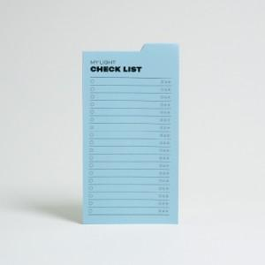

【상세/제작정보】

【인쇄/포장옵션】 | 단면먹1도 / OPP(비닐)

【공급단가】 | 수량 | 500~ | 1,000~ | 3,000~ | 10,000~ | 30,000~
*VAT별도 | 20매 | 725원 | 570원 | 470원 | 395원 | 370원
 | 30매 | 830원 | 670원 | 570원 | 475원 | 448원
 | 50매 | 1,030원 | 860원 | 745원 | 595원 | 560원

【상품 URL】 | https://www.synergygift.co.kr:443/src/goods_detail.php?gdno=19535

